記入例
 | ↓記入例・・・内容はダミーです。
チーム名 | ○○大学 | ←大学名でもOKです！
招待基準
本大会への意気込みコメント スキッパー近影（顔写真） 証明書ではないので笑顔でよろしく | 風とルールに忠実に○○大学らしく帆走りをしたい！ 強豪校相手に一つでも多く勝って波乱を巻き起こします！ | ←写真はサイズの大きなものだとうれしいです。メールに添付でも大丈夫です。
スキッパー氏名（学部/学年/出身高校） | 鈴木一郎（経済学部/4年/神戸高校）
I SAFセイラーID | JPNIS12
郵便番号 | 〒920-0941
スキッパー住所 連絡先 | 金沢市東旭町5－23-33-105
携帯電話番号 | 080-5110-6806
PCメールアドレス | Tomoyuki3305@gmail.com
ｽｷｯﾊﾟｰ以外のメール連絡者 | 羽廣悠人
 | habit_hsdwit@yahoo.co.jp
 | 金田大輔
 | kobuabsassouzu_0d7d1d7@live.jp
チームらしさの写真 |  | ←写真はサイズの大きなものだとうれしいです。メールに添付でも大丈夫です。→参考写真 | 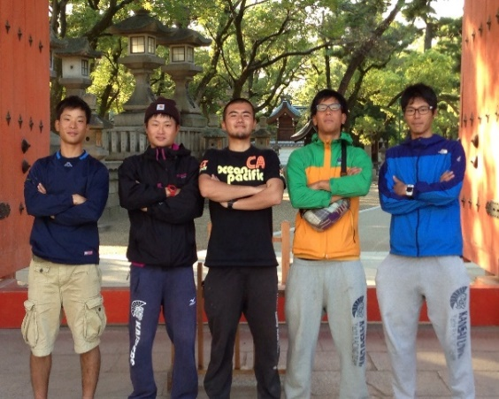
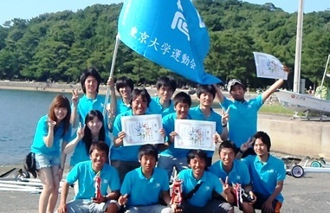
クルー氏名（学部／学年／出身高校） | 熱海敦輔(工学部/4年/神奈川県立柏陽) | ←混成チームはそれぞれ大学名も記入してください。
 | 古山大輔（経済学部/4年/石川県立五条）
 | 鈴木宗一（法学部/4年/筑波大駒場）
 | 前田智子（教育学部/4年/富山県立高岡南）

OBクルー氏名(西暦生年月日) | 海山遼太郎（1991年11月26日）

